Trang tính1
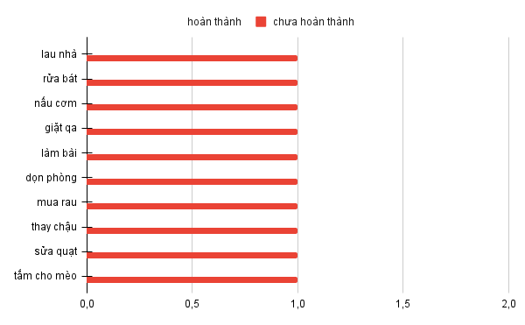
công việc | cuối ngày | trạng thái | hoàn thành
lau nhà | cuối ngày | chưa làm | FALSE
rửa bát | cuối ngày | chưa làm | FALSE
nấu cơm | cuối ngày | chưa làm | FALSE
giặt qa | cuối ngày | chưa làm | FALSE
làm bài | cuối ngày | chưa làm | FALSE
dọn phòng | cuối ngày | chưa làm | FALSE
mua rau | cuối ngày | chưa làm | FALSE
thay chậu | cuối ngày | chưa làm | FALSE
sửa quạt | cuối ngày | chưa làm | FALSE
tắm cho mèo | cuối ngày | chưa làm | FALSE

